상품제안서
스피디 슬림핏 PD20W 고속보조배터리 20000mAh (C타입케이블포함) | 상품코드: S21857

 |  |  |  |  |  |  | 02-713-8555 | www.synergygift.co.kr
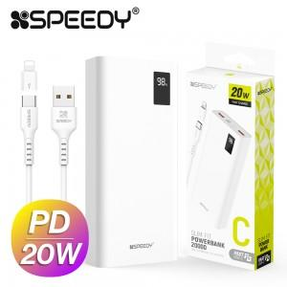

【상세/제작정보】

【인쇄/포장옵션】 | 레이저, 풀칼라 / 포장지포장

【공급단가】 | 수량 | 30~ | 100~ | 500~ | 1,000~ | 3,000~
*VAT별도 | 단가 | 16,770원 | 16,380원 | 15,860원 | 15,090원 | 14,570원

【상품 URL】 | https://www.synergygift.co.kr:443/src/goods_detail.php?gdno=21857

